説明（読んでください）
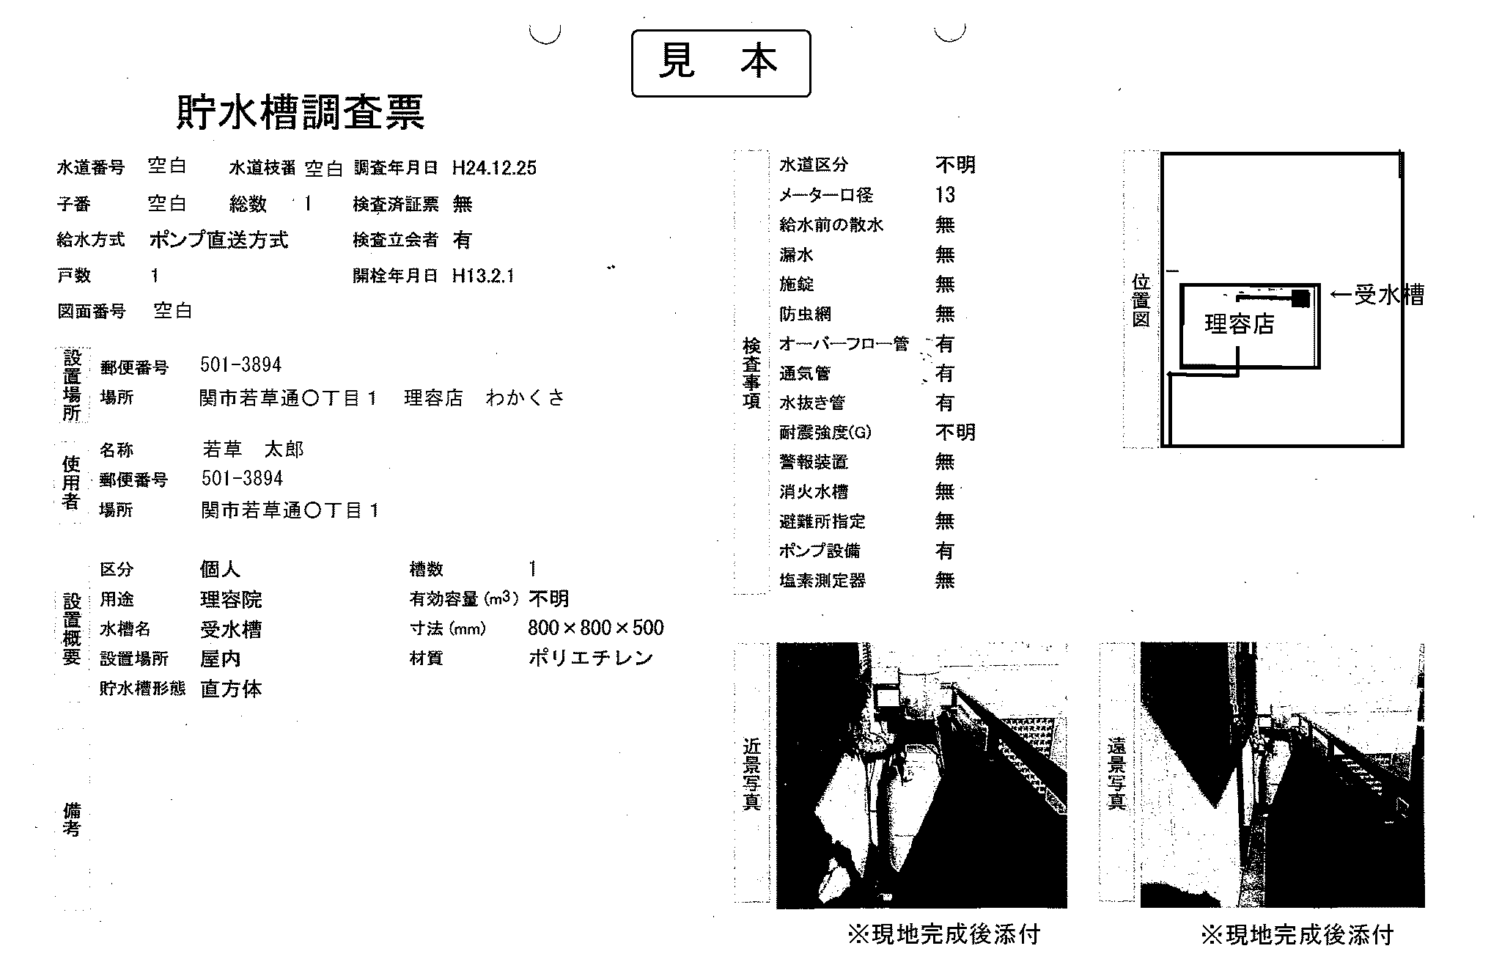
 | 貯水槽帳票の作成について

① | Aシート（入力する）について
 | ・ |  | 水色ハッチの箇所に入力してください。
 | ・ | 空白の文字の箇所は入力不要です。
 | ・ | 記入方法は、隣の説明欄を読んでください。

② | Aシート（入力する）に入力作業が終わったら、Bシート（印刷する）へ移動してください。

③ | Bシート（印刷する）を印刷して、原簿に添えて提出してください。

④ | 現場の完成後、このエクセルデータを次のメールアドレスへ送信してください。
 | メールアドレス
 |  | suido@city.seki.lg.jp

 | 次のような帳票になります。

